상품제안서
액센 7in1 멀티허브 C타입 USB3.0 | 상품코드: S27079

 |  |  |  |  |  |  | 02-713-8555 | www.synergygift.co.kr
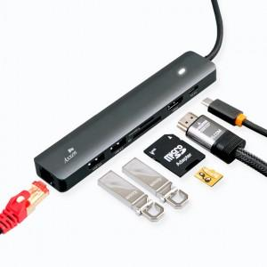

【상세/제작정보】

【인쇄/포장옵션】 | 레이저, 풀칼라 / 포장지포장

【공급단가】 | 수량 | 20~ | 100~ | 500~ | 1,000~ | 2,000~
*VAT별도 | 단가 | 34,410원 | 33,130원 | 31,860원 | 30,580원 | 29,820원

【상품 URL】 | https://www.synergygift.co.kr:443/src/goods_detail.php?gdno=27079

